P1～3
 | １ 地 区 別 人 口 と 世 帯
 | ←表紙へ |  |  |  |  |  |  |  |  |  |  |  |  |  | 地区別町丁字別人口と世帯(P4～P8)へ→
 |  |  |  |  |  |  |  |  |  |  |  |  |  |  |  |  |  |  |  |  | 令和2年4月1日現在
 |  | 区・地区名 |  |  | 世帯数 |  |  | 人 口 |  |  |  |  |  |  |  | 前月差引 人口増減 | 人口密度 (人/ｋ㎡） |  | 人口分布 （％）
 |  |  |  |  |  |  |  | 総 数 |  |  | 男 |  | 女
 |  | 総 数 |  |  | 329,168 |  |  | 722,252 |  |  | 360,925 |  | 361,327 |  |  | -2 | 2,196 |  | 100.0
 |  | 緑 区 |  |  | 74,269 |  |  | 170,057 |  |  | 85,481 |  | 84,576 |  |  | -169 | 670 |  | 23.5
 |  | 中 央 区 |  |  | 123,592 |  |  | 271,899 |  |  | 136,489 |  | 135,410 |  |  | -135 | 7,375 |  | 37.6
 |  | 南 区 |  |  | 131,307 |  |  | 280,296 |  |  | 138,955 |  | 141,341 |  |  | 302 | 7,355 |  | 38.8

 |  | 緑 区 |  |  | 74,269 |  |  | 170,057 |  |  | 85,481 |  | 84,576 |  |  | -169 | 670 |  | 100.0 | (23.5)
 |  |  | 橋本地区 |  | 34,771 |  |  | 73,514 |  |  | 37,133 |  | 36,381 |  |  | 20 | 9,486 |  | 43.2 | (10.2)
 |  |  | 大沢地区 |  | 13,331 |  |  | 33,056 |  |  | 16,555 |  | 16,501 |  |  | 0 | 4,338 |  | 19.4 | (4.6)
 |  |  | 城山地区 |  | 9,610 |  |  | 23,096 |  |  | 11,507 |  | 11,589 |  |  | -85 | 1,160 |  | 13.6 | (3.2)
 |  |  | 津久井地区 |  | 10,077 |  |  | 24,026 |  |  | 12,055 |  | 11,971 |  |  | -91 | 197 |  | 14.1 | (3.3)
 |  |  | 相模湖地区 |  | 3,227 |  |  | 7,826 |  |  | 3,996 |  | 3,830 |  |  | -32 | 248 |  | 4.6 | (1.1)
 |  |  | 藤野地区 |  | 3,253 |  |  | 8,539 |  |  | 4,235 |  | 4,304 |  |  | 19 | 131 |  | 5.0 | (1.2)
 |  | 中 央 区 |  |  | 123,592 |  |  | 271,899 |  |  | 136,489 |  | 135,410 |  |  | -135 | 7,375 |  | 100.0 | (37.6)
 |  |  | 小山地区 |  | 10,012 |  |  | 20,817 |  |  | 10,564 |  | 10,253 |  |  | 81 | 5,815 |  | 7.7 | (2.9)
 |  |  | 清新地区 |  | 15,028 |  |  | 30,570 |  |  | 15,626 |  | 14,944 |  |  | 48 | 10,802 |  | 11.2 | (4.2)
 |  |  | 横山地区 |  | 6,048 |  |  | 14,491 |  |  | 7,176 |  | 7,315 |  |  | 4 | 7,962 |  | 5.3 | (2.0)
 |  |  | 中央地区 |  | 18,163 |  |  | 35,948 |  |  | 17,965 |  | 17,983 |  |  | -10 | 10,480 |  | 13.2 | (5.0)
 |  |  | 星が丘地区 |  | 7,954 |  |  | 17,548 |  |  | 8,730 |  | 8,818 |  |  | -12 | 12,624 |  | 6.5 | (2.4)
 |  |  | 光が丘地区 |  | 11,018 |  |  | 26,228 |  |  | 12,908 |  | 13,320 |  |  | -75 | 10,576 |  | 9.6 | (3.6)
 |  |  | 大野北地区 |  | 29,622 |  |  | 62,942 |  |  | 31,555 |  | 31,387 |  |  | -13 | 9,758 |  | 23.1 | (8.7)
 |  |  | 田名地区 |  | 12,036 |  |  | 30,093 |  |  | 15,271 |  | 14,822 |  |  | -91 | 3,109 |  | 11.1 | (4.2)
 |  |  | 上溝地区 |  | 13,711 |  |  | 33,262 |  |  | 16,694 |  | 16,568 |  |  | -67 | 6,384 |  | 12.2 | (4.6)
 |  | 南 区 |  |  | 131,307 |  |  | 280,296 |  |  | 138,955 |  | 141,341 |  |  | 302 | 7,355 |  | 100.0 | (38.8)
 |  |  | 大野中地区 |  | 27,452 |  |  | 63,267 |  |  | 31,327 |  | 31,940 |  |  | -12 | 7,889 |  | 22.6 | (8.8)
 |  |  | 大野南地区 |  | 38,674 |  |  | 79,468 |  |  | 39,358 |  | 40,110 |  |  | 103 | 14,475 |  | 28.4 | (11.0)
 |  |  | 麻溝地区 |  | 7,196 |  |  | 18,308 |  |  | 9,132 |  | 9,176 |  |  | 35 | 2,238 |  | 6.5 | (2.5)
 |  |  | 新磯地区 |  | 5,173 |  |  | 13,191 |  |  | 6,676 |  | 6,515 |  |  | -47 | 2,188 |  | 4.7 | (1.8)
 |  |  | 相模台地区 |  | 22,344 |  |  | 45,288 |  |  | 22,451 |  | 22,837 |  |  | 65 | 7,945 |  | 16.2 | (6.3)
 |  |  | 相武台地区 |  | 9,616 |  |  | 19,161 |  |  | 9,449 |  | 9,712 |  |  | -7 | 11,140 |  | 6.8 | (2.7)
 |  |  | 東林地区 |  | 20,852 |  |  | 41,613 |  |  | 20,562 |  | 21,051 |  |  | 165 | 14,011 |  | 14.8 | (5.8)
 |  | （注） (１) 人口密度は平成31年4月1日現在の市面積を基に算出したものである。
 |  | (2) 世帯数と人口は平成27年国勢調査の確定数を基礎とし、以後、毎月の住民基本台帳の増減を加減して
 |  | 推計したものである。
 |  | (3) 各地区の人口分布は区内における構成比を表している。なお、四捨五入したため合計が一致しない場合がある。

－ 前 月 中 の 人 口 異 動 状 況 －

 | 《 | 3月中の減少人口： |  |  |  | -2 |  | 人 |  | 3月中の自然減： |  |  | -188 |  | 人 |  | 3月中の社会増： |  |  | 186 |  | 人 | 》

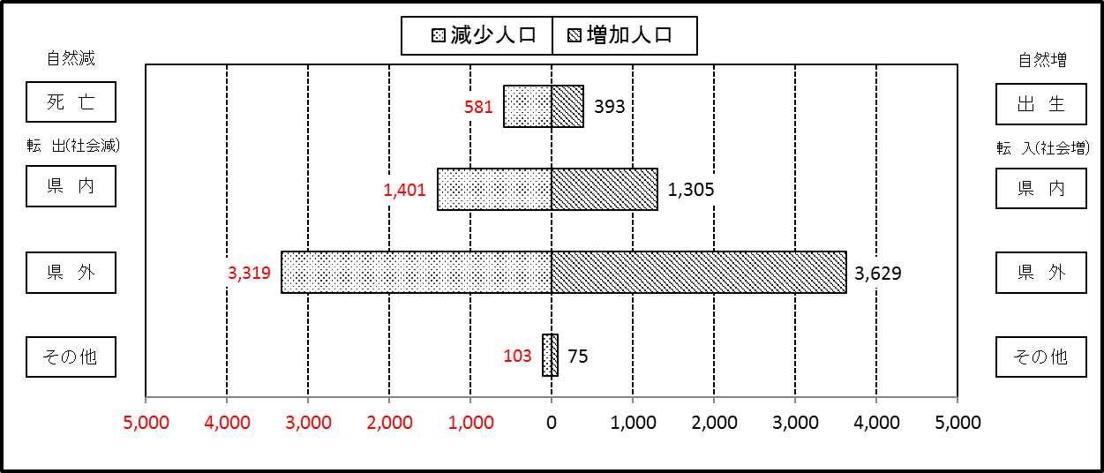

２ 人 口 異 動 状 況

 |  |  |  |  |  |  |  |  |  |  |  |  |  |  |  |  |  |  |  |  |  |  | 令和２年３月中
 |  |  |  | 人口増減 | 自 然 増 減 |  |  |  |  |  | 社 会 増 減 |  |  |  |  |  |  |  |  |  |  | 対前月 増減率(％)
 |  |  |  |  | 増 減 |  | 増 |  | 減 |  | 増 減 | 増 |  |  |  |  | 減
 |  |  |  |  |  |  | 出 生 |  | 死 亡 |  |  | 転 入 |  | 市内異動 |  | 区内異動 | 転 出 |  | 市内異動 | 区内異動
 |  |  |  |  |  |  |  |  |  |  |  |  |  | 他区から転入 |  | 他地区から転居 |  |  | 他区への転出 | 他地区への転居
総 数 |  |  |  | -2 | -188 |  | 393 |  | 581 |  | 186 | 5,009 |  | 622 |  | 1,768 | 4,823 |  | 622 | 1,768 |  | 0.00
緑 区 |  |  |  | -169 | -59 |  | 73 |  | 132 |  | -110 | 997 |  | 164 |  | 484 | 1,094 |  | 177 | 484 |  | -0.10
 | 橋本地区 |  |  | 20 | 3 |  | 42 |  | 39 |  | 17 | 639 |  | 64 |  | 273 | 650 |  | 75 | 234 |  | 0.03
 | 大沢地区 |  |  | 0 | -6 |  | 15 |  | 21 |  | 6 | 118 |  | 71 |  | 69 | 135 |  | 47 | 70 |  | 0.00
 | 城山地区 |  |  | -85 | -11 |  | 10 |  | 21 |  | -74 | 74 |  | 14 |  | 63 | 121 |  | 21 | 83 |  | -0.37
 | 津久井地区 |  |  | -91 | -28 |  | 3 |  | 31 |  | -63 | 72 |  | 13 |  | 60 | 126 |  | 21 | 61 |  | -0.38
 | 相模湖地区 |  |  | -32 | -11 |  | 2 |  | 13 |  | -21 | 36 |  | 1 |  | 6 | 34 |  | 10 | 20 |  | -0.41
 | 藤野地区 |  |  | 19 | -6 |  | 1 |  | 7 |  | 25 | 58 |  | 1 |  | 13 | 28 |  | 3 | 16 |  | 0.22
中 央 区 |  |  |  | -135 | -65 |  | 166 |  | 231 |  | -70 | 1,664 |  | 256 |  | 667 | 1,703 |  | 287 | 667 |  | -0.05
 | 小山など6地区 |  |  | 36 | -35 |  | 82 |  | 117 |  | 71 | 979 |  | 122 |  | 420 | 869 |  | 162 | 419 |  | 0.02
 | 大野北地区 |  |  | -13 | 6 |  | 46 |  | 40 |  | -19 | 481 |  | 58 |  | 127 | 498 |  | 43 | 144 |  | -0.02
 | 田名地区 |  |  | -91 | -17 |  | 18 |  | 35 |  | -74 | 94 |  | 42 |  | 53 | 180 |  | 45 | 38 |  | -0.30
 | 上溝地区 |  |  | -67 | -19 |  | 20 |  | 39 |  | -48 | 110 |  | 34 |  | 67 | 156 |  | 37 | 66 |  | -0.20
南 区 |  |  |  | 302 | -64 |  | 154 |  | 218 |  | 366 | 2,348 |  | 202 |  | 617 | 2,026 |  | 158 | 617 |  | 0.11
 | 大野中地区 |  |  | -12 | -29 |  | 29 |  | 58 |  | 17 | 444 |  | 48 |  | 117 | 429 |  | 49 | 114 |  | -0.02
 | 大野南地区 |  |  | 103 | 5 |  | 53 |  | 48 |  | 98 | 825 |  | 34 |  | 181 | 695 |  | 32 | 215 |  | 0.13
 | 麻溝地区 |  |  | 35 | 8 |  | 14 |  | 6 |  | 27 | 119 |  | 47 |  | 30 | 106 |  | 44 | 19 |  | 0.19
 | 新磯地区 |  |  | -47 | -11 |  | 4 |  | 15 |  | -36 | 60 |  | 5 |  | 18 | 89 |  | 8 | 22 |  | -0.36
 | 相模台地区 |  |  | 65 | -23 |  | 20 |  | 43 |  | 88 | 351 |  | 34 |  | 107 | 297 |  | 10 | 97 |  | 0.14
 | 相武台地区 |  |  | -7 | -11 |  | 7 |  | 18 |  | 4 | 129 |  | 19 |  | 31 | 133 |  | 9 | 33 |  | -0.04
 | 東林地区 |  |  | 165 | -3 |  | 27 |  | 30 |  | 168 | 420 |  | 15 |  | 133 | 277 |  | 6 | 117 |  | 0.40
 | （注） 中央区の小山など6地区とは、小山、清新、横山、中央、星が丘、光が丘の6地区である。

－ 地 区 別 人 口 異 動 状 況 －

 | 《 | 3月中の減少人口： |  |  |  | -2 |  | 人 |  | 3月中の自然減： |  |  | -188 |  | 人 |  | 3月中の社会増： |  |  | 186 |  | 人 | 》
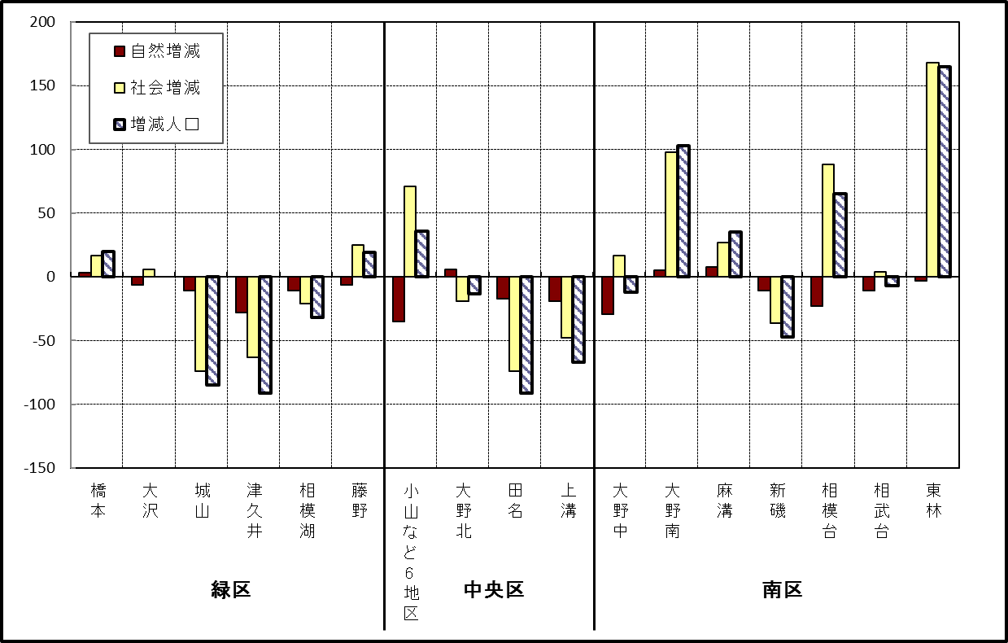

 | （注）小山など6地区とは、小山、清新、横山、中央、星が丘、光が丘の6地区である。

－ 年 間 人 口 異 動 状 況 －

 |  |  |  |  |  |  |  |  |  |  |  |  |  | 2019-04-01 |  |  |  | ～ | 令和2年3月31日
 |  |  |  | 人口増減 | 自 然 増 減 |  |  |  |  |  | 社 会 増 減
 |  |  |  |  | 増 減 |  | 増 |  | 減 |  | 増 減 | 増 |  |  |  |  | 減
 |  |  |  |  |  |  | 出 生 |  | 死 亡 |  |  | 転 入 |  | 市内異動 |  | 区内異動 | 転 出 |  | 市内異動 | 区内異動
 |  |  |  |  |  |  |  |  |  |  |  |  |  | 他区から転入 |  | 他地区から転居 |  |  | 他区への転出 | 他地区への転居
総 数 |  |  |  | 342 | -1,810 |  | 4,743 |  | 6,553 |  | 2,152 | 30,242 |  | 5,023 |  | 16,186 | 28,090 |  | 5,023 | 16,186
緑 区 |  |  |  | -1,116 | -647 |  | 987 |  | 1,634 |  | -469 | 6,011 |  | 1,219 |  | 3,459 | 6,129 |  | 1,570 | 3,459
 | 橋本地区 |  |  | -439 | 11 |  | 541 |  | 530 |  | -450 | 3,597 |  | 593 |  | 1,735 | 3,683 |  | 846 | 1,846
 | 大沢地区 |  |  | 110 | -78 |  | 197 |  | 275 |  | 188 | 860 |  | 389 |  | 588 | 793 |  | 368 | 488
 | 城山地区 |  |  | -157 | -112 |  | 126 |  | 238 |  | -45 | 605 |  | 118 |  | 588 | 646 |  | 167 | 543
 | 津久井地区 |  |  | -347 | -273 |  | 85 |  | 358 |  | -74 | 524 |  | 100 |  | 399 | 554 |  | 141 | 402
 | 相模湖地区 |  |  | -156 | -100 |  | 20 |  | 120 |  | -56 | 188 |  | 15 |  | 62 | 205 |  | 27 | 89
 | 藤野地区 |  |  | -127 | -95 |  | 18 |  | 113 |  | -32 | 237 |  | 4 |  | 87 | 248 |  | 21 | 91
中 央 区 |  |  |  | 203 | -695 |  | 1,789 |  | 2,484 |  | 898 | 10,359 |  | 2,389 |  | 6,552 | 9,740 |  | 2,110 | 6,552
 | 小山など6地区 |  |  | 175 | -408 |  | 909 |  | 1,317 |  | 583 | 5,623 |  | 1,369 |  | 4,090 | 5,241 |  | 1,153 | 4,105
 | 大野北地区 |  |  | 329 | 12 |  | 492 |  | 480 |  | 317 | 3,018 |  | 500 |  | 1,307 | 2,763 |  | 390 | 1,355
 | 田名地区 |  |  | -154 | -191 |  | 172 |  | 363 |  | 37 | 812 |  | 261 |  | 479 | 823 |  | 273 | 419
 | 上溝地区 |  |  | -147 | -108 |  | 216 |  | 324 |  | -39 | 906 |  | 259 |  | 676 | 913 |  | 294 | 673
南 区 |  |  |  | 1,255 | -468 |  | 1,967 |  | 2,435 |  | 1,723 | 13,872 |  | 1,415 |  | 6,175 | 12,221 |  | 1,343 | 6,175
 | 大野中地区 |  |  | -27 | -146 |  | 437 |  | 583 |  | 119 | 2,462 |  | 445 |  | 1,066 | 2,362 |  | 460 | 1,032
 | 大野南地区 |  |  | 942 | 165 |  | 667 |  | 502 |  | 777 | 4,825 |  | 241 |  | 1,859 | 3,972 |  | 255 | 1,921
 | 麻溝地区 |  |  | 160 | -36 |  | 126 |  | 162 |  | 196 | 693 |  | 311 |  | 243 | 584 |  | 236 | 231
 | 新磯地区 |  |  | 25 | -20 |  | 83 |  | 103 |  | 45 | 458 |  | 65 |  | 192 | 406 |  | 73 | 191
 | 相模台地区 |  |  | -126 | -204 |  | 255 |  | 459 |  | 78 | 2,156 |  | 182 |  | 1,220 | 2,017 |  | 153 | 1,310
 | 相武台地区 |  |  | -113 | -100 |  | 109 |  | 209 |  | -13 | 856 |  | 74 |  | 422 | 857 |  | 65 | 443
 | 東林地区 |  |  | 394 | -127 |  | 290 |  | 417 |  | 521 | 2,422 |  | 97 |  | 1,173 | 2,023 |  | 101 | 1,047
 | （注） 中央区の小山など6地区とは、小山、清新、横山、中央、星が丘、光が丘の6地区である。

－ 人 口 の 月 別 推 移 －

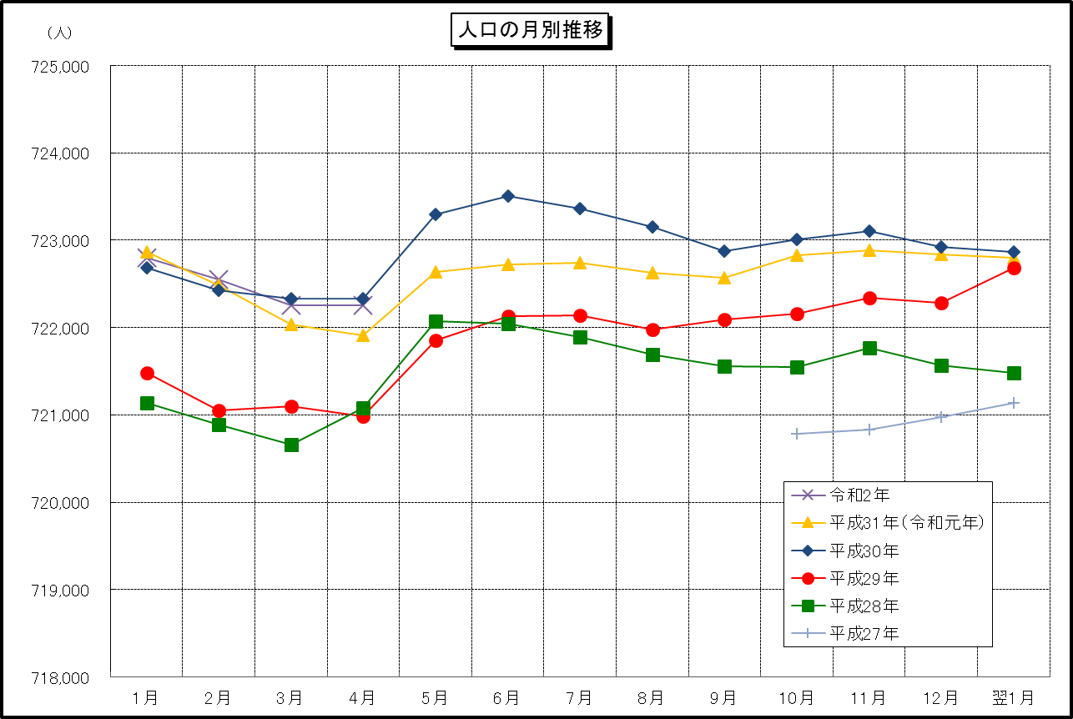

 | （注） (1) この表（折れ線グラフ）は毎月1日現在の市域での人口を表している。
 | (2) 平成27年10月1日現在からは、平成27年国勢調査結果に基づく推計人口である。

